Eingereichte Berichte
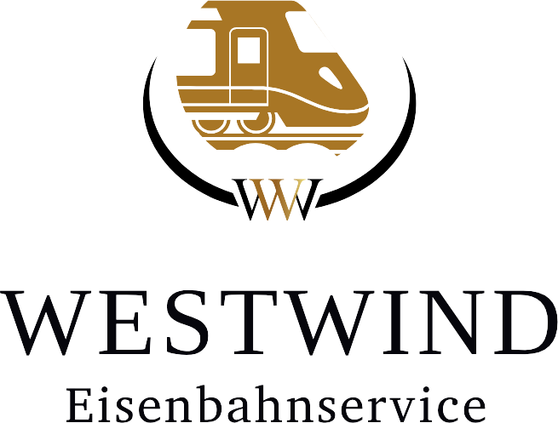

 | Monat
 | Jahr |  |  |  |  |  | Westwind- Eisenbahnservice
 |  |  |  |  |  |  | Boelerstr. 153
 |  |  |  |  |  |  | 58097 Hagen
 |  |  |  |  |  |  | planung@westwind-eisenbahnservice.de

ID | Lokführer | Stundenluhn | Gesamttage | Gesamtstunden | Überstunden | NZ 25% | NZ 40% | SZ | FZ | Gastfahrt St. | Schichtzulage | Verpflegung | Urlaub | Krank | Bonus Zahlungen | Vorschuss Zahlungen

